01
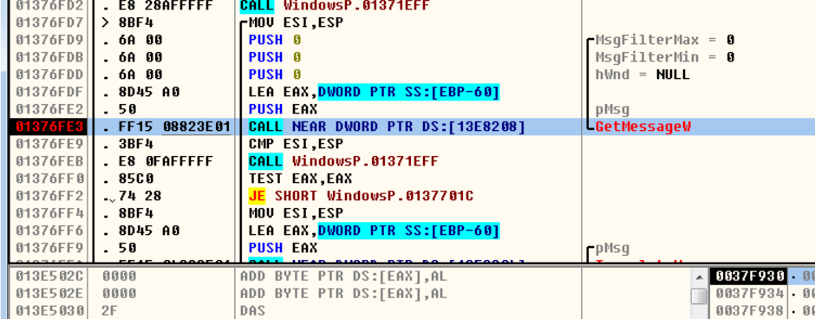
1、查看 Entry point
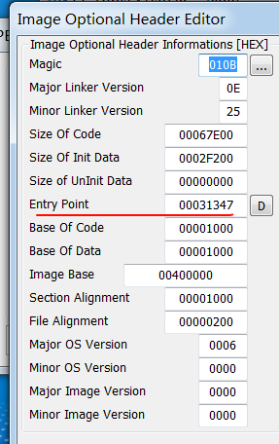

2、Dtdebug 调试，查看module 加载位置，

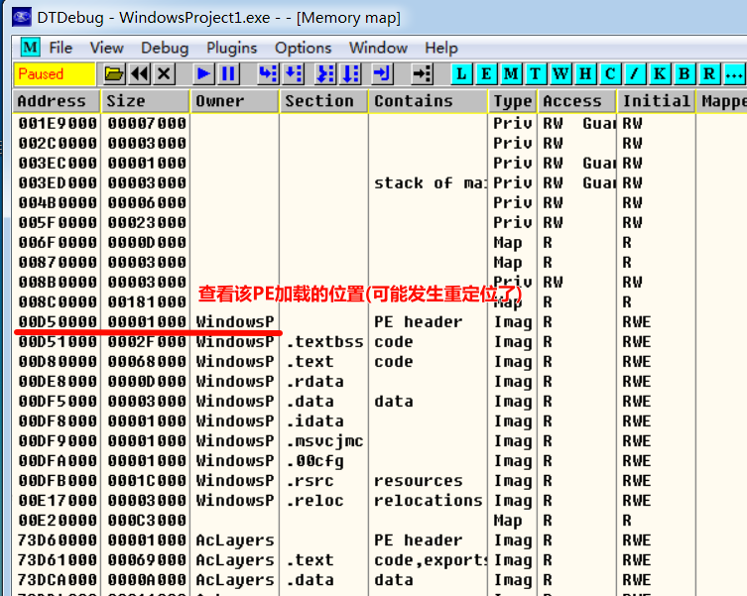

DT自动定位到 Entry point(可能重定位了)
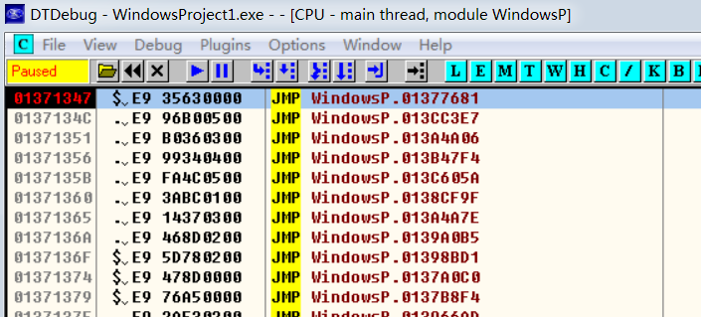

3、单步调试 step over、step into
直到出现窗口
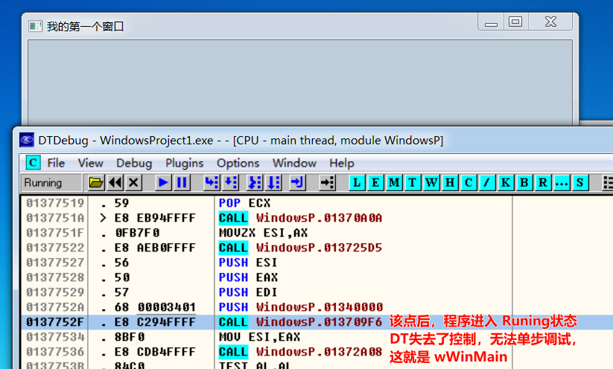

下断点，继续调试 查看参数 进一步验证

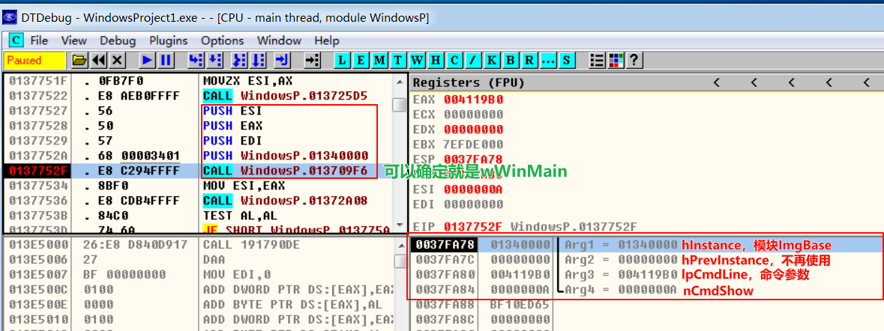

窗口显示

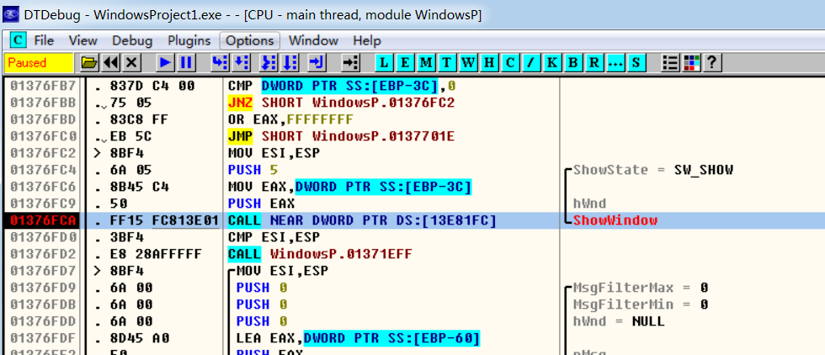

消息循环，从消息队列中 取出消息

03
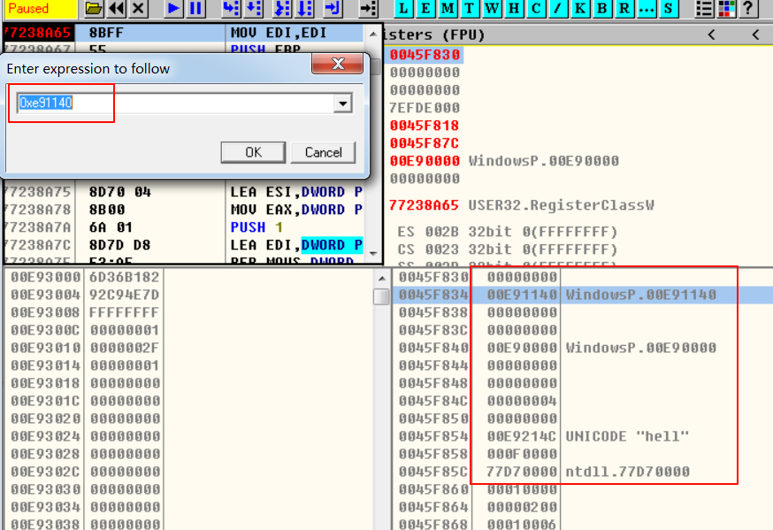
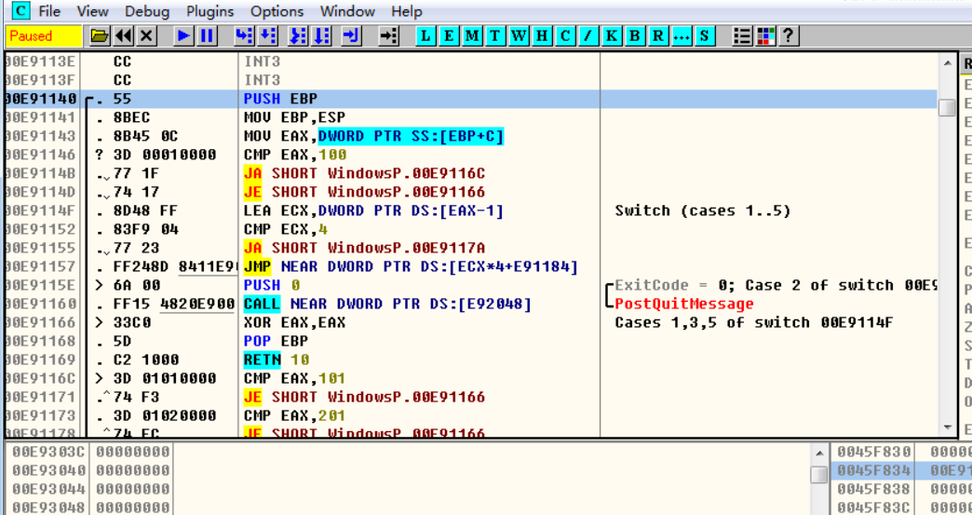
1、下断点在 注册窗口类函数 RegisterClassA/RegisterClassW函数(不是宏) | typedef struct tagWNDCLASSW {
 | UINT style;
 | WNDPROC lpfnWndProc; // 回调函数
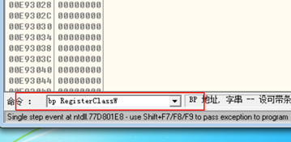
 | int cbClsExtra;
 | int cbWndExtra;
 | HINSTANCE hInstance;
 | HICON hIcon;
 | HCURSOR hCursor;
 | HBRUSH hbrBackground;
 | LPCWSTR lpszMenuName;
 | LPCWSTR lpszClassName;
 | } WNDCLASSW, *PWNDCLASSW, NEAR *NPWNDCLASSW, FAR *LPWNDCLASSW;

2、注册窗口类函数的参数就是 窗口类结构体指针，其中第二个成员就 回调函数

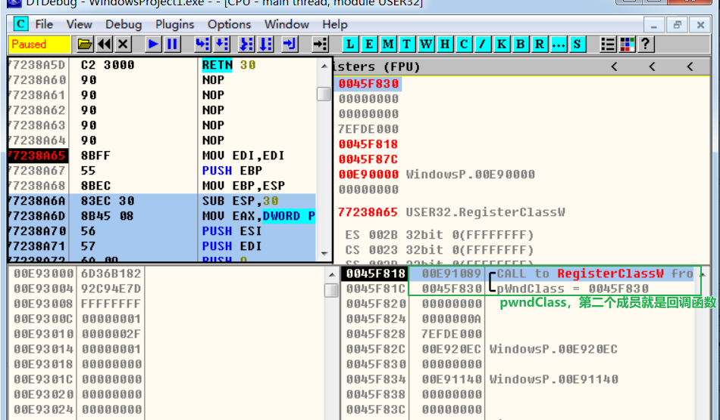

3、定位 lpfnWndProc 回调函数

04
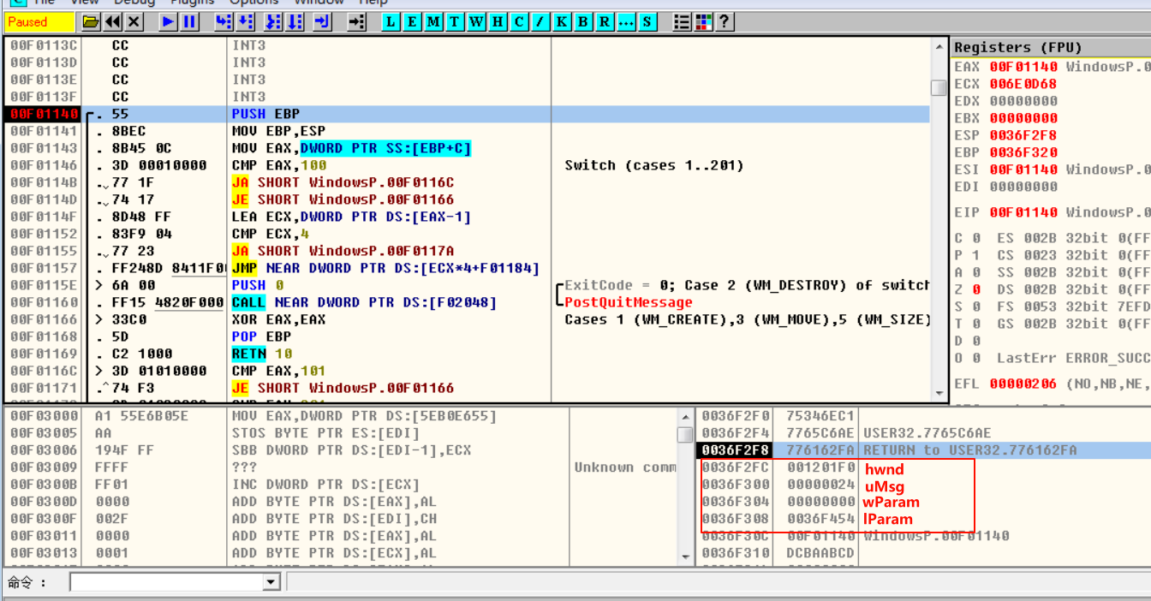
1、查看回调函数的反汇编
 | // 回调函数参数
 | LRESULT CALLBACK WindowProc(
 |  | IN HWND hwnd,
 |  | IN UINT uMsg, // 通过消息号判断
 |  | IN WPARAM wParam, | // 消息不同 wParam、lParam也会对应变化
 |  | IN LPARAM lParam
 | )

2、找到 消息类型 变量，即switch的参数
ebp+c即为第二个参数 uMsg

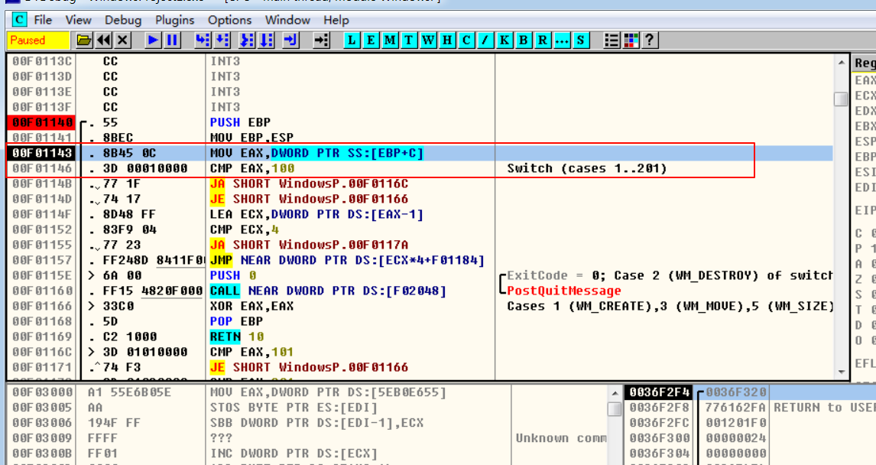

3、DT设置 条件断点，uMsg若为WM_LBUTTONDOWN(0x201) 停止运行

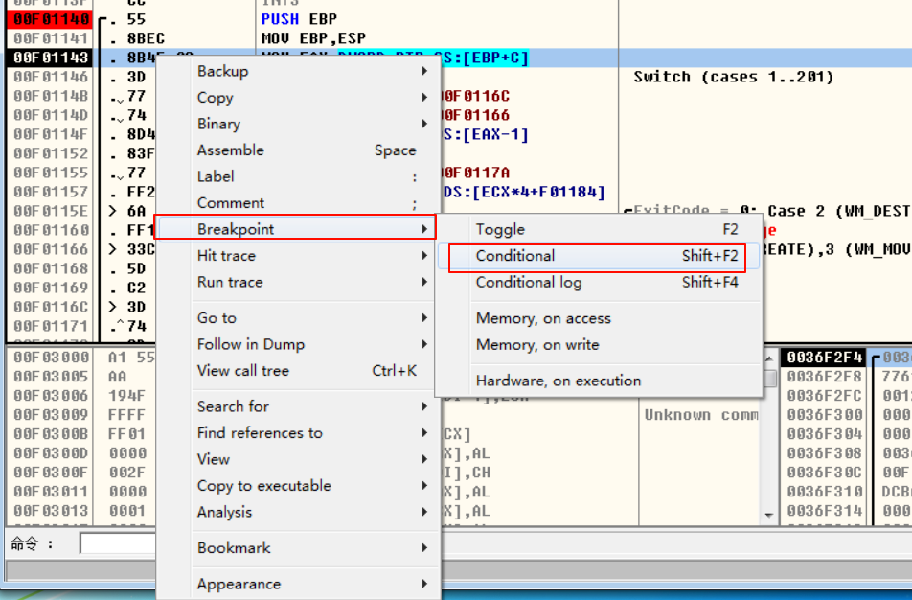

编写条件表达式
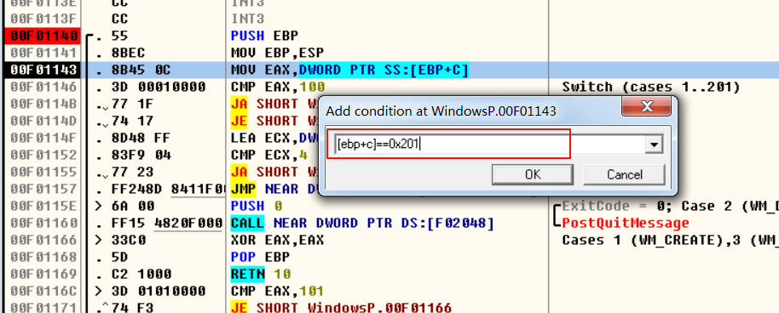

恢复之前 回调函数的断点

